ส่วนที่1
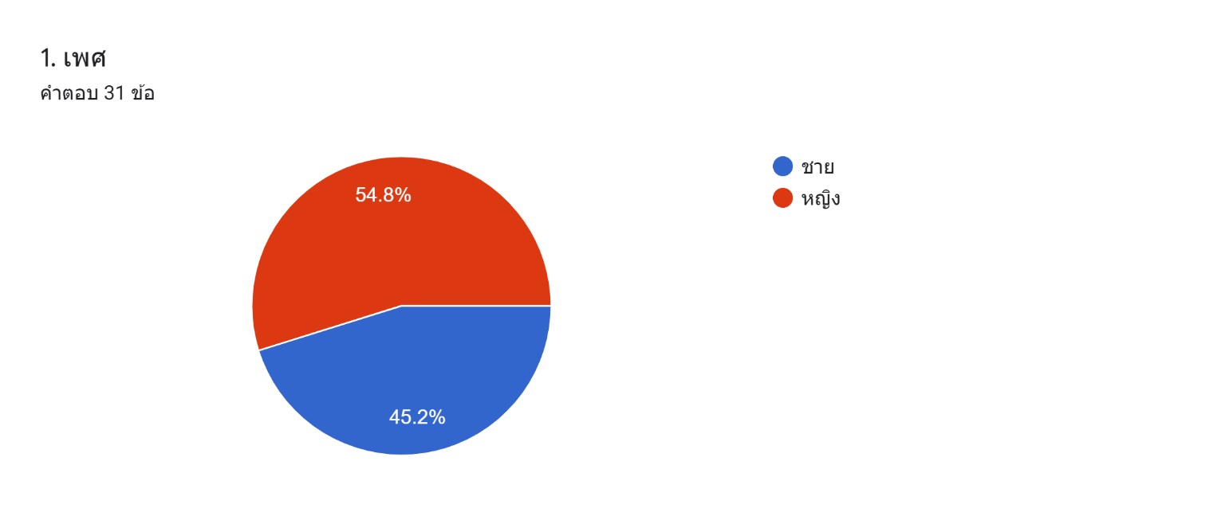
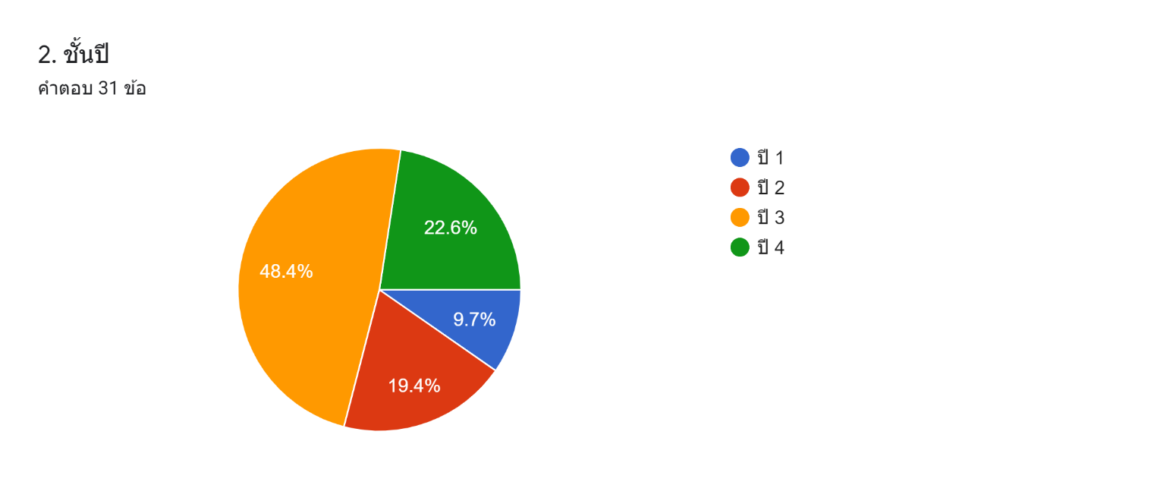
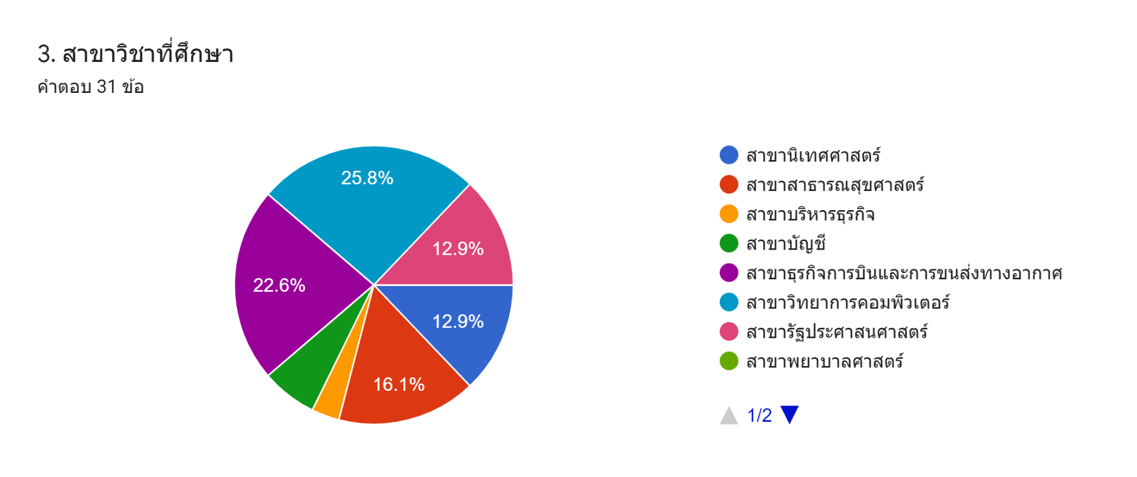
ส่วนที่ 1 ข้อมูลทั่วไปของผู้ตอบแบบสอบถาม

ส่วนที่2
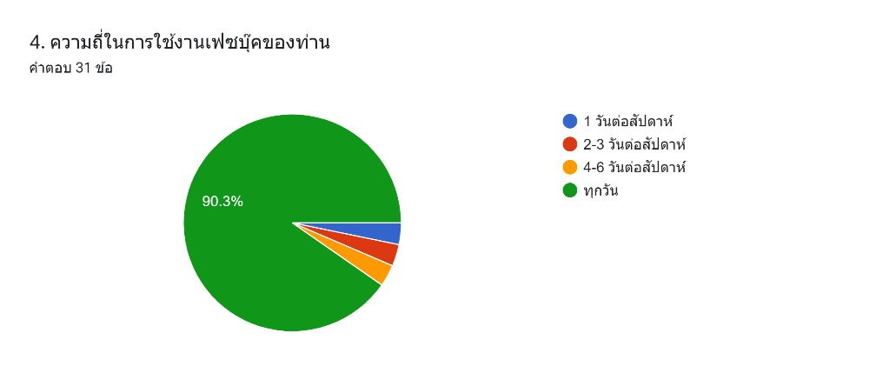
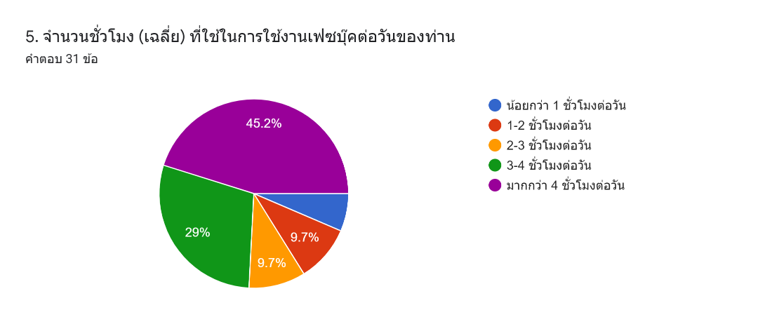
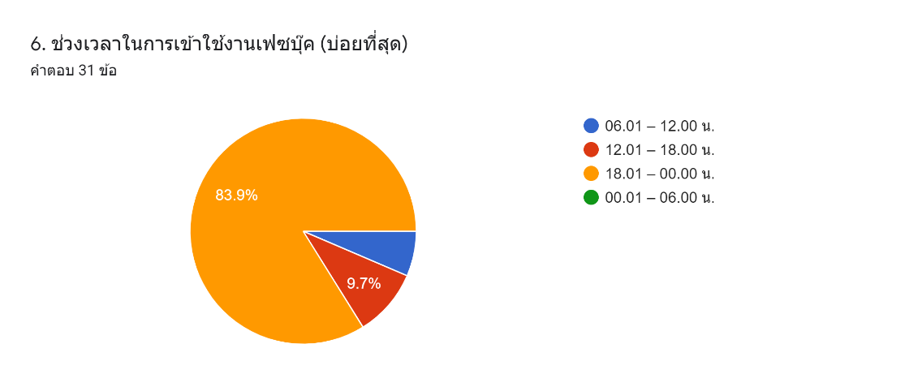
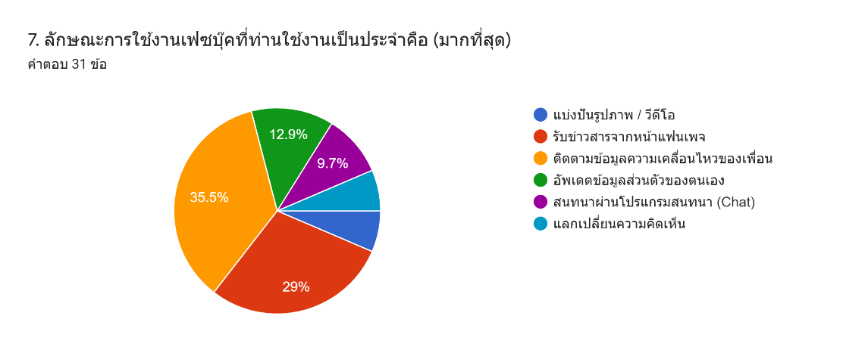
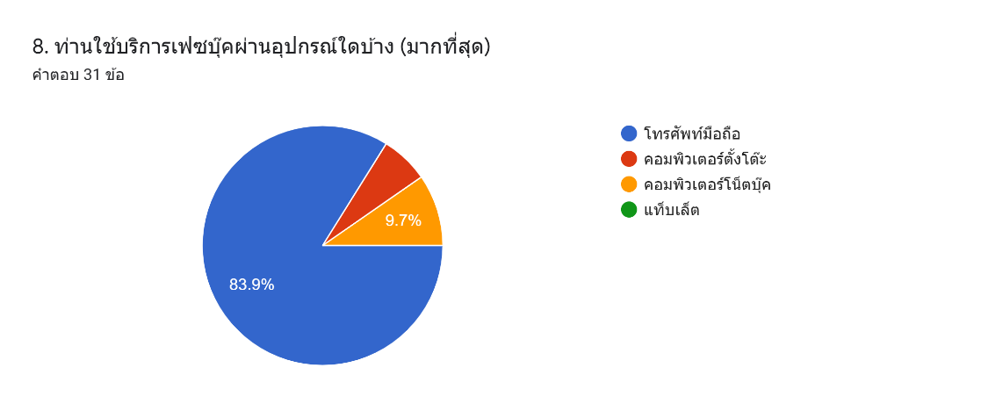
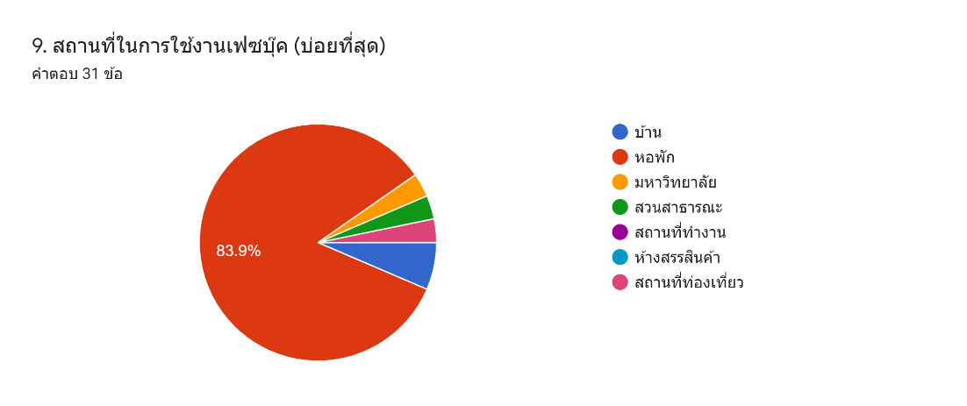
ส่วนที่ 2 ปัจจัยด้านพฤติกรรมการใช้เฟซบุ๊ค

5 chart เลือก
1.ข้อความและภาพที่โพสต์ควรมีความถูกต้อง และแม่นยำ คิดเป็นร้อยละ
1.ข้อความและภาพที่โพสต์ควรมีความถูกต้อง และแม่นยำ คิดเป็นจำนวน
1.ข้อความและภาพที่โพสต์ควรมีความถูกต้อง และแม่นยำ
ประเด็นด้านจริยธรรม | จน. | ร้อยละ
ความถูกต้อง | 16 | 51.612903226
ความเป็นส่วนตัว | 9 | 29.032258065
ความน่าเชื่อถือ | 6 | 19.35483871
ความเคารพ | 0 | 0
ความสร้างสรรค์ | 0 | 0
รวม | 31 | 100

2. บุคคลควรมีวิจารณญาณที่ดีเมื่อทำการโพสต์ข้อความ และภาพบนเฟซบุ๊ค คิดเป็นร้อยละ
2. บุคคลควรมีวิจารณญาณที่ดีเมื่อทำการโพสต์ข้อความ และภาพบนเฟซบุ๊ค คิดเป็นจำนวน
2. บุคคลควรมีวิจารณญาณที่ดีเมื่อทำการโพสต์ข้อความ และภาพบนเฟซบุ๊ค
ประเด็นด้านจริยธรรม | จน. | ร้อยละ
ความถูกต้อง | 13 | 41.935483871
ความเป็นส่วนตัว | 10 | 32.258064516
ความน่าเชื่อถือ | 5 | 16.129032258
ความเคารพ | 1 | 3.2258064516
ความสร้างสรรค์ | 2 | 6.4516129032
รวม | 31 | 100

3. ควรมีการเปิดรับฟังหรือเคารพความคิดเห็นของผู้อื่นจากข้อความและภาพที่ตนเองโพสต์ คิดเป็นร้อยละ
3. ควรมีการเปิดรับฟังหรือเคารพความคิดเห็นของผู้อื่นจากข้อความและภาพที่ตนเองโพสต์ คิดเป็นจำนวน
3. ควรมีการเปิดรับฟังหรือเคารพความคิดเห็นของผู้อื่นจากข้อความและภาพที่ตนเองโพสต์
ประเด็นด้านจริยธรรม | จน. | ร้อยละ
ความถูกต้อง | 6 | 19.35483871
ความเป็นส่วนตัว | 9 | 29.032258065
ความน่าเชื่อถือ | 5 | 16.129032258
ความเคารพ | 9 | 29.032258065
ความสร้างสรรค์ | 2 | 6.4516129032
รวม | 31 | 100

4. ควรหลีกเลี่ยงการโพสต์ข้อความ และภาพที่เป็นการกล่าวหาบุคคลอื่นโดยไม่มีหลักฐาน คิดเป็นจำนวน
4. ควรหลีกเลี่ยงการโพสต์ข้อความ และภาพที่เป็นการกล่าวหาบุคคลอื่นโดยไม่มีหลักฐาน คิดเป็นร้อยละ
4. ควรหลีกเลี่ยงการโพสต์ข้อความ และภาพที่เป็นการกล่าวหาบุคคลอื่นโดยไม่มีหลักฐาน
ประเด็นด้านจริยธรรม | จน. | ร้อยละ
ความถูกต้อง | 9 | 29.032258065
ความเป็นส่วนตัว | 10 | 32.258064516
ความน่าเชื่อถือ | 8 | 25.806451613
ความเคารพ | 2 | 6.4516129032
ความสร้างสรรค์ | 2 | 6.4516129032
รวม | 31 | 100

5. ควรมีการเปิดรับฟังหรือเคารพความคิดเห็นผู้อื่นจากข้อความและภาพที่โพสต์ คิดเป็นร้อยละ
5. ควรมีการเปิดรับฟังหรือเคารพความคิดเห็นผู้อื่นจากข้อความและภาพที่โพสต์ คิดเป็นจำนวน
5. ควรมีการเปิดรับฟังหรือเคารพความคิดเห็นผู้อื่นจากข้อความและภาพที่โพสต์
ประเด็นด้านจริยธรรม | จน. | ร้อยละ
ความถูกต้อง | 6 | 19.35483871
ความเป็นส่วนตัว | 9 | 29.032258065
ความน่าเชื่อถือ | 5 | 16.129032258
ความเคารพ | 9 | 29.032258065
ความสร้างสรรค์ | 2 | 6.4516129032
รวม | 31 | 100

